关系图
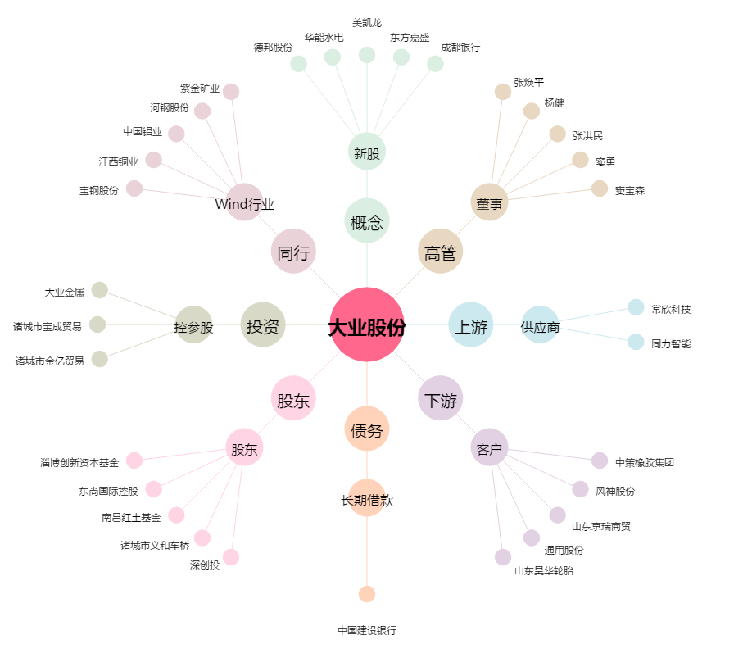
大业股份[603278.SH] - 关系概览图

